المؤشرات الكلية

سوق العراق للاوراق المالية
جلسة الخميس 2026/8/6 |  |  |  | تقرير أسعار الأسهم المتداولة لسوق العراق للأوراق المالية
الجلسة (136)
الاسهم المتداولة المدرجة و OTC |  |  | 943,313,334 |  |  | قيمة الأسهم المتداولة المدرجة و OTC |  | 1,188,472,151 |  |  | صفقات الشركات المدرجة وOTC | 1063
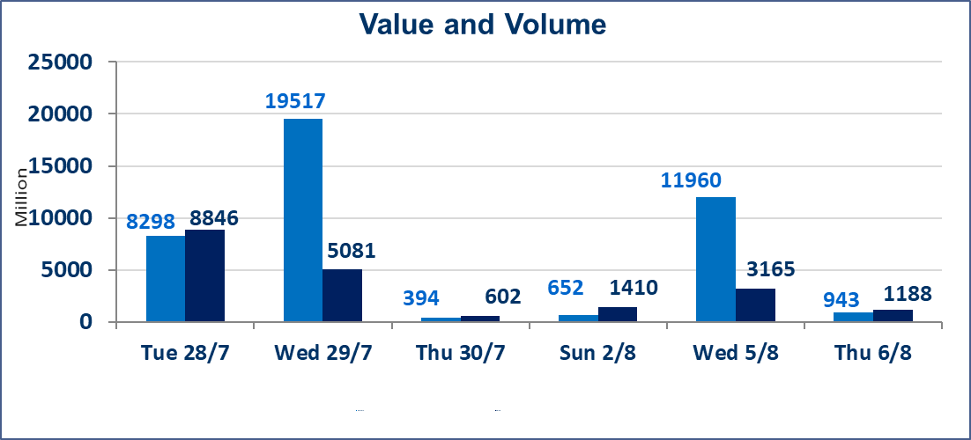
المؤشر60 ISX اليوم | 1036.11 |  | نقطة |  |  | المؤشر15 ISX اليوم | 1264.11 | نقطة
المؤشر 60 ISX السابق | 1037.81 |  | نقطة |  |  | المؤشر 15 ISX السابق | 1263.32 | نقطة
نسبة التغير | -0.16 |  | % |  |  | نسبة التغير | 0.06 | %
عدد النقاط | -1.70 |  | نقطة |  |  | عدد النقاط | 0.79 | نقطة

الشركات المدرجة | 103 | OTC | 22 | 125 |  | الشركات غير المتداولة المدرجة | 41 | OTC | 20 | 61
الشركات المتداولة | 45 | OTC | 2 | 47 |  | الشركات المرتفعة |  |  | 11
شركات الهيئة العامة |  |  |  | 9 |  | الشركات المنخفضة |  |  | 17
الموقوفة بقرار من هيأة الأوراق المالية |  |  |  | 8
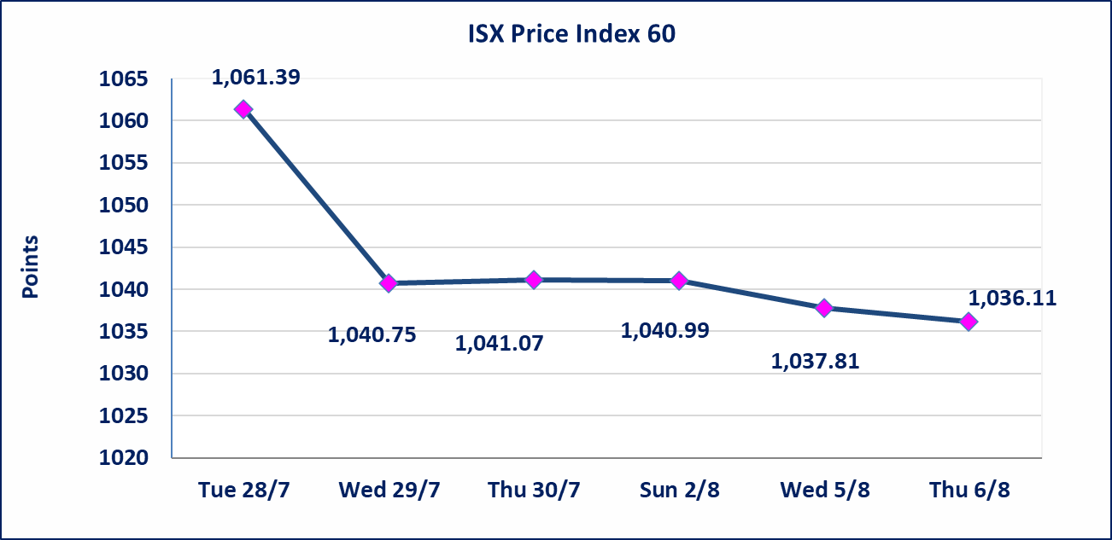
 |  |  |  |  |  | 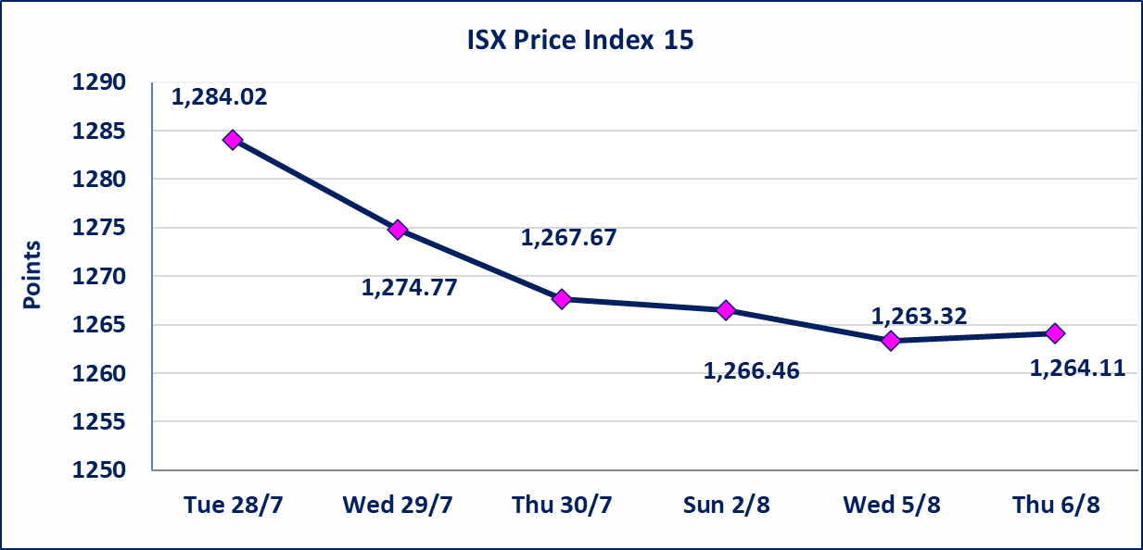

سندات الوطنية الاصدارية الاولى | ايقاف التداول على سندات الوطنية الاصدارية الاولى فئة (1,000,000،500,000) دينار إعتباراً من جلسة الخميس 2026/8/6 لقرب استحقاق الفائدة النصف السنوية . وسيتم اعادة التداول اعتبارا من جلسة 2026/8/12
الوطنية للصناعات الغذائية (INFF) | تم البدء بعمليات ايداع شهادات اسهم المساهمين لشركة الوطنية للصناعات الغذائية إعتباراً من جلسة الاحد 2026/5/24 وسيتم اطلاق التداول لحين اكمال انتهاء الاجراءات في مركز الايداع في منصة الشركات غير المدرجة ISX-OTC.
الحد الأعلى والادنى للتغير في السعر | نسبة التغير الحدود الدنيا للحركة السعرية للاسهم من (5% الى 10%) والحدود العليا من(10% الى 25%)في كافة المنصات ماعدا منصة OTC.
Web site : www.isx-iq.net E-mail : info-isx@isx-iq.net |  |  |  |  | 07834000034 - 07711211522 : ص . ب :3607 العلوية الهاتف |  |  |  |  |  | بغداد /الكرادة/ قرب المسرح الوطني /مجاور مصرف الخليج التجاري

نسبة التغير
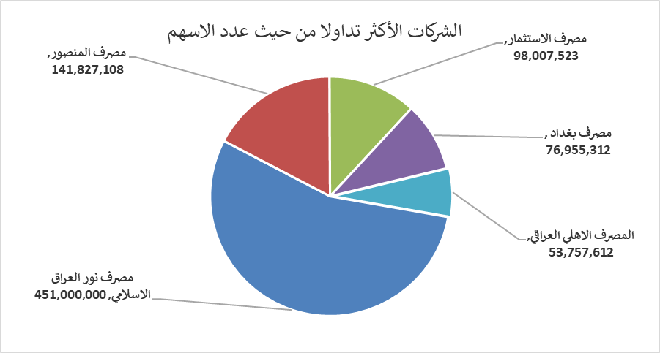
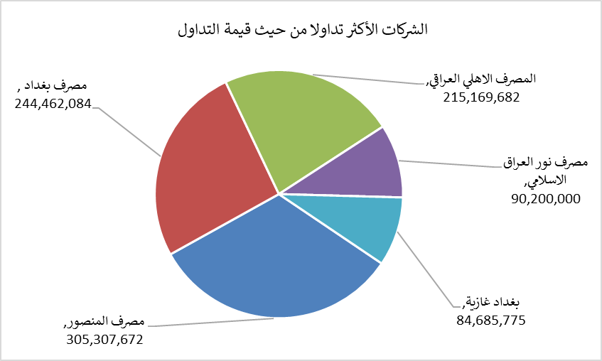
الشركات الأكثر ارتفاعاً وانخفاضاً

نسبة التغير لاسعار الاغلاق الاكثر ارتفاعاً |  |  |  | نسبة التغير لاسعار الاغلاق الاكثر انخفاضاً
اسم الشركة | اغلاق | التغير(%) | الاسهم المتداولة | اسم الشركة | اغلاق | التغير (%) | الاسهم المتداولة
المصرف المتحد للاستثمار | 0.060 | 20.00 | 20,147,730 | مصرف الشرق الأوسط | 0.080 | -11.11 | 750,000
السجاد والمفروشات | 23.750 | 7.95 | 221,772 | العراقية لصناعات الكارتون | 1.800 | -10.00 | 1,536,000
مصرف الموصل للاستثمار | 0.160 | 6.67 | 1,001,000 | مصرف الوطني الاسلامي | 1.000 | -9.09 | 2,189,997
الوطنية لصناعات الاثاث المنزلي | 1.150 | 5.50 | 443,218 | الحديثة للانتاج الحيواني | 0.340 | -8.11 | 50,000
مصرف سومر التجاري | 0.240 | 4.35 | 16,510,804 | مصرف الاتحاد العراقي | 0.150 | -6.25 | 500

الشركات الاكثر نشاطا حسب الاسهم المتداولة (حجم التداول) |  |  |  | الشركات الاكثر نشاطا حسب القيمة المتداولة
اسم الشركة | اغلاق | التغير(%) | الاسهم المتداولة | اسم الشركة | اغلاق | التغير (%) | القيمة المتداولة
مصرف نور العراق الاسلامي | 0.200 | 0.00 | 451,000,000 | مصرف المنصور | 2.160 | -0.46 | 305,307,672
مصرف المنصور | 2.160 | -0.46 | 141,827,108 | مصرف بغداد | 3.170 | 0.32 | 244,462,084
مصرف الاستثمار | 0.350 | 0.00 | 98,007,523 | المصرف الاهلي العراقي | 4.000 | -0.50 | 215,169,682
مصرف بغداد | 3.170 | 0.32 | 76,955,312 | مصرف نور العراق الاسلامي | 0.200 | 0.00 | 90,200,000
المصرف الاهلي العراقي | 4.000 | -0.50 | 53,757,612 | بغداد غازية | 6.250 | -1.11 | 84,685,775

